Cat. 2
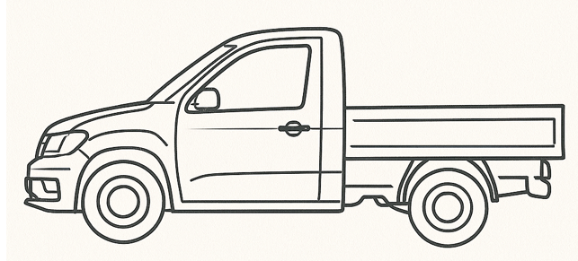
Categorie 2, Chassis enkele cabine (max. gewicht 2.500 kg)
Nr. | Voertuig Algemeen | Toelichting | Optie / eis
1 | Netto laadvermogen op kenteken bedraagt ten minste 800kg | Meer is wenselijk. | eis
2 | Maximale GVW 2.500 kg op kenteken | totaal gewicht voertuig incl lading | eis
3 | Minimale GCW 5.000 kg op kenteken. | totaal combinatiegewicht voertuig incl aanhanger
4 | Minimale lengte 4.500mm en maximaal 5.150mm . |  | eis
5 | Maximale hoogte 1,950mm | exclusief aanbouwaccessoires | eis
6 | Minimale breedte 1800mm en maximaal 1920mm | exclusief spiegels en handgrepen | eis
7 | Maximale draaicirkel van 12,000mm gemeten over de bumper | Korter is wenselijk | eis
8 | OPBOUW ALGEMEEN
9 | De Leverancier levert een open laadbakopbouw, bestemd voor gemeentelijke werkzaamheden in de openbare ruimte (groen, reiniging, infra). |  | eis
10 | De laadbak is vervaardigd uit zeewaardig geanodiseerd aluminium voor duurzaamheid en corrosiebestendigheid. |  | eis
11 | De vloer bestaat uit aluminium vloerprofielen met vlak oppervlak, inclusief aluminium zij- en achterregel (ongespoten). | Een 15mm betonplex laadvloer met een glad alluminium oppervlak is toegestaan | eis
12 | De opbouw is volledig afgelast waar nodig, met een vloeistofkerende dorpel aan de achterzijde. |  | eis
13 | Lengte laadbak: minimaal 1800 mm, maximaal 2430 mm (afhankelijk van het gekozen voertuigtype). |  | eis
14 | Hoogte zijborden: circa 300 mm |  | eis
15 | Voorschot: minimaal 500 mm hoog, vervaardigd uit 25 mm aluminium bordprofiel, bevestigd aan drie kopschotbalken. |  | eis
16 | Breedte: gelijk aan de breedte van de cabine, zonder zijdelingse uitsteking. |  | eis
17 | Laadbakhoogte: zo laag mogelijk opgebouwd, met minimale achteroverhang (max. 401 mm achter de achteras). |  | eis
18 | Zijborden en achterbord zijn vervaardigd uit 25 mm aluminium bordprofielen. |  | eis
19 | Zijborden en achterbord zijn scharnierend uitgevoerd, met degelijke sluitingen. |  | eis
20 | De achterklep is verstevigd, afsluitbaar met gegalvaniseerde onderscharnieren. |  | eis
21 | De achterklep opent/sluit automatisch via het kiepmechanisme en is afsluitbaar met Tico-sluitingen. |  | eis
22 | Achterklep voorzien van rood-witte reflecterende striping conform verkeersveiligheidsnormen. |  | eis
23 | De laadbak is voorzien van een afsluitbaar afdeknet, eenvoudig over de gehele laadruimte te spannen. |  | eis
24 | Het net is geschikt voor het veilig vervoeren van los materiaal en voldoet aan de geldende verkeersveiligheidsnormen. |  | eis
25 | De opbouw dient voorzien te zijn van gladde zijwanden in verband met belettering/bestickerinq |  | eis
26 | De constructie van de opbouw is geheel afgelast. |  | eis
27 | De voertuigen en hun opbouw worden uitgevoerd met een baksteun/ veiligheidssteun die als deze door de gbruiker op aangegeven positie is geplaatst, de zakende werking naar 0 stand van een opbouw blokkeert/ direct stopt. |  | optie
28 | De opbouw is voorzien van een restwater aftappunt op het laagste punt |  | eis
29 | De buiten- en binnenkant van de opbouw varianten zijn voorzien van gladde wanden. |  | eis
30 | De opbouw varianten van de voertuigen zijn lekdicht. |  | eis
31 | Alle laadkleppen en zijwanden zijn neerklapbaar en verwijderbaar |  | optie
32 | Alle laadklep, scharnieren en afsluitmechanisme dienen verstevigd te zijn en bestand tegen zware dynamische belasting, rekening houdend met, Veelvuldig manoeuvreren in stedelijk gebied. - Verkeersdrempels en het in werkstellen van de opbouw en zijn gebruikers op oneffen oppervlakten, |  | eis
33 | De buiten- en binnenkant van de opbouw varianten zijn opgebouwt met hoogwaardig aliminium of staal en een antislipbodem |  | optie
34 | De opbouw varianten hebben een kiephoek van tenminste 45graden |  | optie
35 | De bediening van de aanbouw delen dient eenvoudig door één persoon te geschieden. De bediening van alle functies, vinden plaats vanuit 1 locatie en plaatsing nader te bepalen door de Gemeente |  | eis
36 | Het voertuig voldoet aan de Machine Richtlijn 2006/42/EG of Verordening (EU) 2023/1230 , voor zover van toepassing en voorzien van een Nederlandstalige gebruiksaanwijzing. Het technisch constructie dossier dient beschikbaar te zijn en op specifiek verzoek van de Gemeente te kunnen worden aangeleverd (onder specifiek wordt bedoeld: calamiteit, controle, ongeluk, etc.). |  | eis
37 | Alle componenten van de machine die regelmatig of dagelijks onderhoud vereisen, dienen eenvoudig bereikbaar te zijn voor onderhoudswerkzaamheden.Alle deze componenten zijn eenvoudig bereikbaar staande op het maaiveld |  | eis
38 | Instructies en pictogrammen ten behoeve van veiligheid en bediening dienen deugdelijk en duurzaam te zijn aangebracht. |  | eis
39 | Alle eventuele zekeringen ten behoeve van de opbouw zijn centraal ondergebracht in een goed bereikbare spatwaterdichte kast. De zekeringen zijn op logische 'wijze gegroepeerd. De zekeringen zijn direct bereikbaar staande op het maaiveld |  | eis
40 | Het complete voertuig inclusief zijn opbouw heeft een technische levensduur van minimaal 10 jaar, bij een inzet van 50 uur per week |  | eis
41 | De voertuigen en hun opbouw worden uitgevoerd met een noodstop schakelaar (onder direct bereik van de machinist), die de werking van de aan en opbouw delen van het voertuig direct stopt. | Indien uitgevoerd met een afstandsbediening met press-and-hold bediening, die de beweging direct stopt wanneer wordt losgelaten, wordt gezien als gelijkwaardig alternatief. | eis
42 | OPBOUWDELEN | Voldoet deze bediening als gelijkwaardig alternatief voor de gevraagde noodstopschakelaar?
43 | Standaard fietsvangers/ zijafscherming, uitgevoerd met twee aluminium zijafschermingsprofielen |  | optie
44 | Een RVS gereedschapskist, afmetingen 600 x 600 mm, uitgevoerd met twee deuren, en een tussenschot. Uitvoering van de kist in nader overleg met de Gemeente. |  | optie
45 | Schep en bezembeugels, uitgevoerd met twee sets van twee klemmen, inclusief houders geschikt voor montage aan het hulpframe van de haakarm |  | optie
46 | Schep en rechte bezem (zogenaamde gemeente bezem) Aantallen opgeven gemonteerd met opbergbeugels, eenvoudig bereikbaar. |  | optie
47 | Standaard zijafscherming, uitgevoerd met twee aluminium zijafschermingsprofielen |  | optie
48 | Aan het chassis is een waterwerende (afdichting volgens IP44) RVS kist gemonteerd, zo groot mogelijk. De kist is afsluitbaar met een sleutel. Uitvoering en plaatsing in overleg tussen Gemeente en opdrachtnemer na gunning |  | optie
49 | Het voertuig dient aan de buitenkant voorzien te zijn van een opbergbox voor handschoenen |  | optie
50 | VERLICHTING OPBOUW
51 | De opbouw is uitgerust met led flitsverlichting amber links rechts, voor en achter op nader te bepalen positie. |  | Optie
52 | De opbouw is uitgerust met led flitsverlichting wit links rechts, voor en achter op nader te bepalen positie. |  | Optie
53 | De opbouw is uitgerust met led werklampen links rechts, voor en achter op nader te bepalen positie. |  | Optie
54 | De opbouw is uitgerust met led flitsverlichting amber links en rechts op nader te bepalen positie op of in sponningen of kopse kant van de achterklep ter verhoging van de verkeersveiligheid. . |  | Optie
55 | Foutmeldingssysteem waardoor service snel en doeltreffend uitgevoerd kan worden. Visuele waarschuwingsset middels led signalering. |  | eis

Cat. 3
Categorie 2, Bestelauto met een laadvolume van min. 4.5 m3 (max. gewicht 2.500 kg)
Nr. | Voertuig Algemeen | Toelichting | Optie / eis
1 | Netto maximaal laadvermogen tussen 700 en 1.050 kg | Indien, ondanks optimalisatievoorstellen, het netto laadvermogen op kenteken structureel de gestelde grenswaarde overschrijdt, kan in overleg worden besloten over te schakelen op een voertuig dat onder het C-rijbewijs valt. | eis | 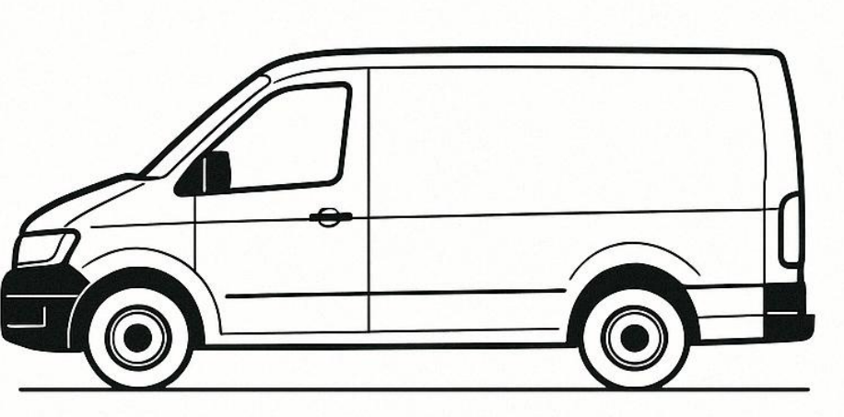
2 | Maximaal GVW 3500kg op kenteken | totaal gewicht voertuig incl lading | eis
3 | Minimaal GCW 2751kg op kenteken. | totaal combinatiegewicht voertuig incl aanhanger
4 | Minimale lengte 5000mm en maximaal 5480mm . |  | eis
5 | Maximale hoogte 1967mm | exclusief aanbouwaccessoires | eis
6 | Minimale breedte 1900mm en maximaal 2010mm | exclusief spiegels en handgrepen | eis
7 | Maximale draaicirkel van 12500 mm gemeten over de bumper | Korter is wenselijk. | eis
8 | Dubbele cabine met 4 portieren | 2x linkerzijde en 2x rechterzijde | eis
9 | PORTIEREN,DEUREN EN KLEPPEN
10 | De achterdeuren, indien er achterdeuren worden besteld, scharnieren met een marge van 170> 185 graden met vastzetinrichting. |  | eis
11 | Verstevigd tussenschot cabine laadruimte en bestand tegen zware dynamische belasting | Rekening houdend met veelvuldig manoeuvreren in stedelijk gebied. Verkeersdrempels en het in werkstellen van de opbouw en zijn gebruikers op oneffen oppervlakten | eis
12 | Verstevigde achterklep als een achterdeur/portier | Het is aan Gemeente om hier een keuze in te maken. Indien een achterklep wordt besteld, moet deze uitgerust kunnen worden met gasveren en volledig kunnen openen tot daklijn. | eis
13 | Zowel een achterklep als een achterdeur/portier | Het is aan Gemeente om hier een keuze in te maken. Indien een achterklep wordt besteld, moet deze uitgerust kunnen worden met gasveren en volledig kunnen openen tot daklijn. | optie
14 | Zijschuifdeuren aan linker- of rechterzijde, of beide. |  | optie
15 | CHASSIS
16 | Het voertuig dient voorzien te zijn van een chassis en vering die bestand zijn tegen zware dynamische belasting, rekening houdend met, Veelvuldig manoeuvreren in stedelijk gebied. - Verkeersdrempels en het in werkstellen van de opbouw en zijn gebruikers op oneffen oppervlakten, |  | Eis
17 | WATERINSTALLATIE
18 | De watertank heeft een bruto inhoud van minstens 1000 liter. |  | Optie
19 | De watertank is opgebouwd uit carrosie bestendige onderdelen en materialen |  | Optie
20 | De Pompdruk is minstens 15 bar |  | Optie
21 | De Pompdruk heeft een hoge (100-150 bar) en lagedruk instelling |  | Optie
22 | De watertank heeft een watervoorraadmeter zichtbaar vanuit de cabine en vanaf de buitenzijdes |  | Optie
23 | De Installatie word geleverd met een instelbare nozzle (sproeikop met drukregelaar) |  | Optie
24 | De aansluitmogelijkheden aan de complete installatie dienst te zijn uitgevoerd met snelkoppelingen. |  | Optie
25 | De installatie is voorzien van vorstbeveiliging via restwaterafvoer. |  | Optie
26 | De installatie is voorzien van een noodstopknop bediening. |  | Optie
27 | De installatie is voorzien van een overdrukbeveiliging |  | Optie
28 | De installatie wordt aangedreven door een elektrisch of elektro-hydraulisch systeem, gevoed door het voertuig (12V) of een geïntegreerd accupakket. |  | Optie
29 | De installatie is geschikt om rijdend te sproeien. |  | Optie

Cat. 4
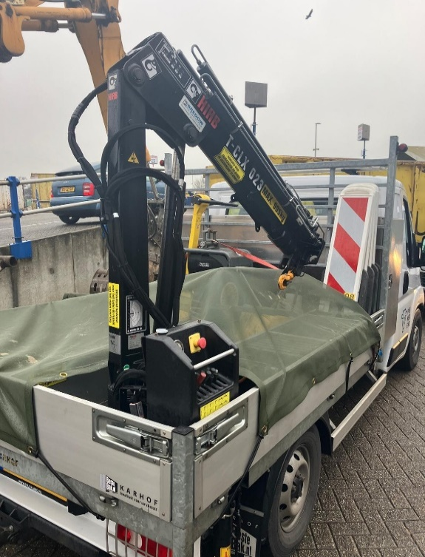
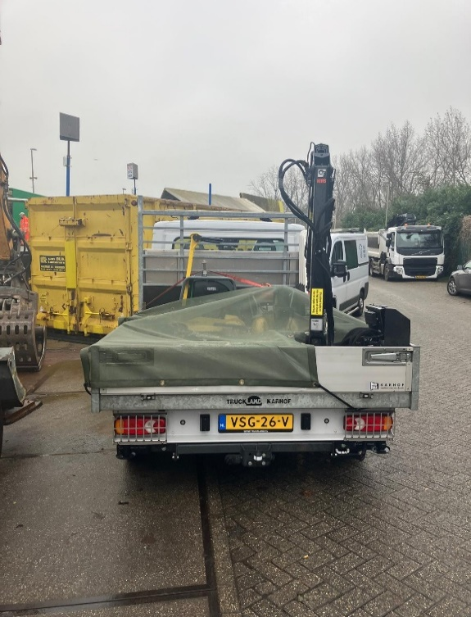
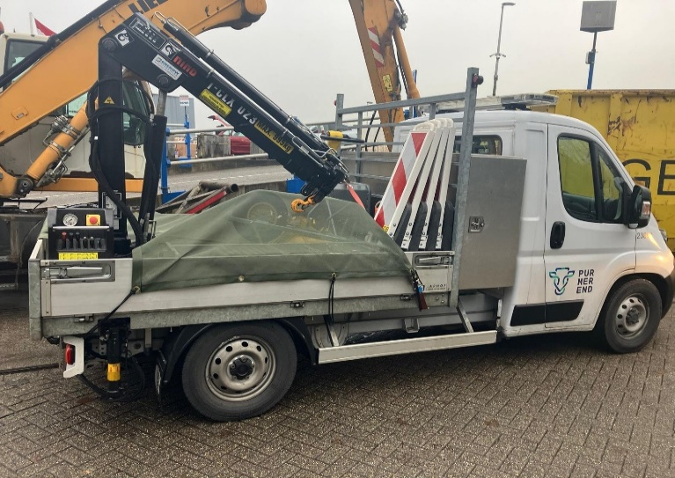
Categorie 4, Chassis dubbele cabine met kiplaadbak (max. gewicht 3.500 kg)
Nr. | Voertuig Algemeen | Toelichting | Optie / eis
1 | Netto maximaal laadvermogen tussen 700 en 1.050 kg | Indien, ondanks optimalisatievoorstellen, het netto laadvermogen op kenteken structureel de gestelde grenswaarde overschrijdt, kan in overleg worden besloten over te schakelen op een voertuig dat onder het C-rijbewijs valt. | eis | 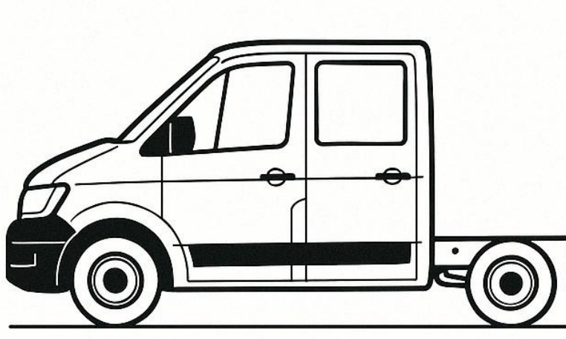
2 | Maximale GVW 3.500 kg op kenteken | totaal gewicht voertuig incl lading | eis
3 | Minimale GCW 2.751 kg op kenteken. | totaal combinatiegewicht voertuig incl aanhanger
4 | Minimale lengte 6,300mm en maximaal 6,500mm . |  | eis
5 | Maximale hoogte 2,300mm | exclusief aanbouwaccessoires | eis
6 | Minimale breedte 2,070mm en maximaal 2,100mm | exclusief spiegels en handgrepen | eis
7 | Maximale draaicirkel van 13.500 mm gemeten over de bumper | Korter is wenselijk. | eis
8 | Dubbele cabine met 4 portieren | 2x linkerzijde en 2x rechterzijde | eis
9 | OPBOUW ALGEMEEN
10 | De opbouw dient voorzien te zijn van gladde zijwanden in verband met belettering/bestickerinq |  | eis
11 | De constructie van de opbouw is geheel afgelast. |  | eis
12 | De voertuigen en hun opbouw worden uitgevoerd met een baksteun/ veiligheidssteun die als deze door de gbruiker op aangegeven positie is geplaatst, de zakende werking naar 0 stand van een opbouw blokkeert/ direct stopt. |  | eis
13 | De voertuigen en hun opbouw worden uitgevoerd met een noodstop schakelaar (onder direct bereik van de machinist), die de werking van de aan en opbouw delen van het voertuig direct stopt. | Een afstandsbediening met press-and-hold bediening, waarbij de beweging onmiddellijk stopt zodra de knop wordt losgelaten, biedt een gelijkwaardige veiligheidsfunctie en voldoet dus ook. | eis
14 | De opbouw is voorzien van een restwater aftappunt op het laagste punt |  | eis
15 | De buiten- en binnenkant van de opbouw varianten zijn voorzien van gladde wanden. |  | eis
16 | De opbouw varianten van de voertuigen zijn lekdicht. |  | optie
17 | Alle laadkleppen en zijwanden zijn neerklapbaar en verwijderbaar |  | optie
18 | Alle laadklep, scharnieren en afsluitmechanisme dienen verstevigd te zijn en bestand tegen zware dynamische belasting, rekening houdend met, Veelvuldig manoeuvreren in stedelijk gebied. - Verkeersdrempels en het in werkstellen van de opbouw en zijn gebruikers op oneffen oppervlakten, |  | eis
19 | De buiten- en binnenkant van de opbouw varianten zijn opgebouwt met hoogwaardig aliminium of staal en een antislipbodem | Sandwichplaten zijn toegestaan | optie
20 | De opbouw varianten hebben een kiephoek van tenminste 45graden |  | eis
21 | De Chassis van het voertuig dient voorzien te zijn van een chassis en vering die bestand zijn tegen zware dynamische belasting, rekening houdend met, Veelvuldig manoeuvreren in stedelijk gebied. - Verkeersdrempels en het in werkstellen van de opbouw en zijn gebruikers op oneffen oppervlakten, |  | eis
22 | De bediening van de aanbouw delen dient eenvoudig door één persoon te geschieden. De bediening van alle functies, vinden plaats vanuit 1 locatie en plaatsing nader te bepalen door de Gemeente |  | eis
23 | Het voertuig voldoet aan de Machine Richtlijn 2006/42/EG of Verordening (EU) 2023/1230 , voor zover van toepassing en voorzien van een Nederlandstalige gebruiksaanwijzing. Het technisch constructie dossier dient beschikbaar te zijn en op specifiek verzoek van de Gemeente te kunnen worden aangeleverd (onder specifiek wordt bedoeld: calamiteit, controle, ongeluk, etc.). |  | eis
24 | Alle componenten van de machine die regelmatig of dagelijks onderhoud vereisen, dienen eenvoudig bereikbaar te zijn voor onderhoudswerkzaamheden.Alle deze componenten zijn eenvoudig bereikbaar staande op het maaiveld |  | eis
25 | Instructies en pictogrammen ten behoeve van veiligheid en bediening dienen deugdelijk en duurzaam te zijn aangebracht. |  | eis
26 | Alle eventuele zekeringen ten behoeve van de opbouw zijn centraal ondergebracht in een goed bereikbare spatwaterdichte kast. De zekeringen zijn op logische 'wijze gegroepeerd. De zekeringen zijn direct bereikbaar staande op het maaiveld |  | eis
27 | Het complete voertuig inclusief zijn opbouw heeft een technische levensduur van minimaal 10 jaar, bij een inzet van 50 uur per week |  | eis
28 | De voertuigen en hun opbouw worden uitgevoerd met een noodstop schakelaar (onder direct bereik van de machinist), die de werking van de aan en opbouw delen van het voertuig direct stopt. |  | eis
29 | VERLICHTING OPBOUW
30 | De opbouw is uitgerust met led flitsverlichting amber links rechts, voor en achter op nader te bepalen positie. |  | Optie
31 | De opbouw is uitgerust met led flitsverlichting wit links rechts, voor en achter op nader te bepalen positie. |  | Optie
32 | De opbouw is uitgerust met led werklampen links rechts, voor en achter op nader te bepalen positie. |  | Optie
33 | De opbouw is uitgerust met led flitsverlichting amber links en rechts op nader te bepalen positie op of in sponningen of kopse kant van de achterklep ter verhoging van de verkeersveiligheid. . |  | Optie
34 | Foutmeldingssysteem waardoor service snel en doeltreffend uitgevoerd kan worden. Visuele waarschuwingsset middels led signalering. | vervallen | eis

Opbouw opties voor categorie 4
28 | OPENLAADBAKOPBOUW MET SCHARNIERENDE ZIJ EN ACHTERBORDEN
29 | De Leverancier levert een open laadbakopbouw, geschikt voor montage op een chassis-cabine voertuig, bestemd voor gemeentelijke werkzaamheden in de openbare ruimte (groen, reiniging, infra). De opbouw voldoet aan onderstaande eisen: Constructie en materiaal - De laadbak is vervaardigd uit zeewaardig geanodiseerd aluminium. - De vloer bestaat uit aluminium vloerprofielen met vlak oppervlak, inclusief aluminium zij- en achterregel (ongespoten). - De opbouw is volledig afgelast waar nodig, met een vloeistofkerende dorpel aan de achterzijde. Afmetingen en vormgeving - Lengte: minimaal 3000 mm - Hoogte zijborden: 300 mm - Voorschot: 600 mm hoog, uit 25 mm aluminium bordprofiel, bevestigd aan vier kopschotbalken - Breedte: gelijk aan de cabine, zonder zijdelingse uitsteking - Laadbakhoogte: zo laag mogelijk opgebouwd met minimale achteroverhang Zij- en achterborden - Zijborden en achterbord zijn vervaardigd uit 25 mm aluminium bordprofielen. - Zijborden en achterbord zijn scharnierend uitgevoerd, met degelijke sluitingen. - De achterklep is verstevigd, afsluitbaar met gegalvaniseerde onderscharnieren. - De achterklep opent/sluit automatisch via het kiepmechanisme en is afsluitbaar met Tico-sluitingen. - Achterklep voorzien van rood-witte reflecterende striping. Afdekvoorziening - De laadbak is voorzien van een afsluitbaar net (afdeknet) dat eenvoudig over de gehele laadruimte gespannen kan worden. - Het net is geschikt voor het veilig vervoeren van los materiaal en voldoet aan de geldende verkeersveiligheidsnormen. |  | Optie
30 | De laadbak moet volledig vloeistofdicht zijn uitgevoerd: Vloer, zijwanden en achterwand volledig afgelast en vloeistofdicht. Naden en verbindingen zodanig geconstrueerd dat geen vloeistof kan weglekken. Bij toepassing van scharnierende zijborden moet een opstaande rand aanwezig zijn die lekkage voorkomt bij normaal gebruik. |  | Optie
31 | De zijwanden van de laadbak en de opbouw(uitwendig) zijn glad afgewerkt |  | Optie
32 | De containeropbouw moet zijn voorzien van een verlengde vuilgeleideplaat die ervoor zorgt dat bij het storten van vuil de achterbumper niet geraakt wordt met vuil en het vuil gecontroleerd en volledig in de vuilcontainer terechtkomt, zonder morsen. |  | Optie
33 | De bruto inhoud van de laadbak, exclusief hopperbak, bedraagt minimaal ca. 5m3, |  | Optie
34 | VEEGVULOPBOUW
35 | De Leverancier levert een vaste, achterover kiepende veegvuilbovenbouw, vervaardigd uit zeewaardig geanodiseerd aluminium, passend binnen de toegestane afmetingen van het chassis. De opbouw is volledig afgelast waar nodig en voorzien van een vloeistofkerende dorpel aan de achterzijde. Technische specificaties: - Afmetingen: Lengte ten minste 3000 mm, hoogte opbouw 1200 mm vanaf vloer, zijborden 300 mm hoog. Breedte gelijk aan cabine, zonder zijdelingse uitsteking. - Vorm: Trapeziumvormig met schuine zijden onder ca. 60°. - Laadbak: Zo laag mogelijk opgebouwd met minimale achteroverhang. - Vloer: Aluminium vloerprofielen met vlak oppervlak, inclusief aluminium zij- en achterregel (ongespoten). - Voorschot: 300 mm hoog, uit 25 mm aluminium bordprofiel, bevestigd aan vier kopschotbalken. - Zijborden: Vast, uit 25 mm aluminium bordprofielen. Achterklep: - Verstevigd, afsluitbaar, met gegalvaniseerde bovenscharnieren. - Automatisch openend/sluitend via kiepmechanisme, afsluitbaar met Tico-sluitingen. - Voorzien van rood-witte reflecterende striping. - Doorlopende aluminium achterklep met handmatige vergrendeling en gegalvaniseerde sluitingen. Bovenbouw en schuifdeuren: - Aluminium bovenbouw op cabinedakhoogte, zijwanden onder ca. 60°. - Eén schuifdeur per zijde met handgrepen: - Links: schuift van voor naar achter. - Rechts: schuift van achter naar voor (of in overleg). - Deuren afsluitbaar met haakslot, vergrendelbaar in open/gesloten stand. Deurmechanisme: - Lichtlopend dubbellagerprofiel met afdekkap/regengoot. - Dubbele kunststof lagerwielen met stalen kogellagers in aluminium profielgoot. | Sandwichplaten zijn toegestaan | Optie
36 | De laadbak is geheel afgelast en vloeistofdicht uitgevoerd |  | Optie
37 | De zijwanden van de laadbak en de opbouw(uitwendig) zijn glad afgewerkt |  | Optie
38 | De containeropbouw moet zijn voorzien van een verlengde vuilgeleideplaat die ervoor zorgt dat bij het storten van vuil de achterbumper niet geraakt wordt met vuil en het vuil gecontroleerd en volledig in de vuilcontainer terechtkomt, zonder morsen. |  | Optie
39 | De bruto inhoud van de laadbak, exclusief hopperbak, bedraagt minimaal ca. 5m3, |  | Optie
40 | HEKKENWAGENOPBOUW
41 | De Leverancier levert een hekkenwagenopbouw, geschikt voor montage op een chassis-cabine voertuig, bestemd voor gemeentelijke werkzaamheden in de openbare ruimte. De opbouw voldoet aan de volgende eisen: Constructie en materiaal - De laadbak is vervaardigd uit zeewaardig geanodiseerd aluminium. - De vloer bestaat uit aluminium vloerprofielen met vlak oppervlak, inclusief aluminium zij- en achterregel (ongespoten). - De opbouw is volledig afgelast waar nodig, met een vloeistofkerende dorpel aan de achterzijde. Afmetingen en vormgeving - Lengte: minimaal 3000 mm - Hoogte zijborden: 300 mm - Voorschot: 600 mm hoog, uit 25 mm aluminium bordprofiel, bevestigd aan vier kopschotbalken - Breedte: gelijk aan de cabine, zonder zijdelingse uitsteking - Laadbakhoogte: zo laag mogelijk opgebouwd met minimale achteroverhang Zij- en achterborden - Zij- en achterborden zijn vervaardigd uit 25 mm aluminium bordprofielen. - Alle borden zijn scharnierend uitgevoerd met degelijke sluitingen. - De achterklep is verstevigd, voorzien van gegalvaniseerde onderscharnieren. - De achterklep opent/sluit automatisch via het kiepmechanisme en is afsluitbaar met Tico-sluitingen. - Achterklep voorzien van rood-witte reflecterende striping. Hekwerkopbouw - Op de zijborden en het voorschot is een vast hekwerk gemonteerd. - Het hekwerk is vervaardigd uit gesloten metaalgaas of geperforeerd plaatmateriaal, waarbij geen enkele opening groter is dan 30 mm. - Het hekwerk is stevig bevestigd en geschikt voor het veilig vervoeren van los materiaal, groenafval of hekwerken. Afdekvoorziening (hemellicht) - De laadruimte is voorzien van een afsluitbaar afdeknet dat het hemellicht volledig afsluit. Het net wordt geleverd inclusief: Bindrail, Spanhaken, Elastieken Het net is eenvoudig over de gehele laadruimte te spannen en voldoet aan de geldende verkeersveiligheidsnormen. |  | Optie
42 | De hekkenwagenopbouw heeft telescoopstangen of bindogen om lading vast te zetten |  | Optie
43 | Het afdeknet wordt geleverd inclusief: - Bindrail - Spanhaken - Elastieken Het net is eenvoudig over de gehele laadruimte te spannen en voldoet aan de geldende verkeersveiligheidsnormen. |  | Optie
44 | OPBOUWDELEN
45 | Standaard fietsvangers/ zijafscherming, uitgevoerd met twee aluminium zijafschermingsprofielen |  | Optie
46 | De Leverancier dient aan beide zijden van het voertuig (links en rechts) een roestvrijstalen (RVS) gereedschapskist te monteren onder de laadvloeropbouw, tussen de voor- en achteras. Technische Specificaties: Aantal: 2 stuks (1 links, 1 rechts) Materiaal: Roestvrij staal (RVS), minimaal zeewaterbestendige kwaliteit AISI 304 Afmetingen per kist (BxHxD): Circa 1000 mm breed x 400 mm hoog x 400 mm diep (Afwijking van maximaal ±5% toegestaan, mits functioneel gelijkwaardig en passend binnen de beschikbare ruimte) Plaatsing: Onder de laadvloeropbouw, tussen de assen, zodanig bevestigd dat: De bodemvrijheid niet wordt belemmerd De kisten goed bereikbaar zijn voor de gebruiker De structurele integriteit van het voertuig niet wordt aangetast Bevestiging: De gereedschapskisten dienen stevig bevestigd te worden aan het chassis of subframe met corrosiebestendige bevestigingsmaterialen Sluiting: Voorzien van afsluitbare RVS sloten met gelijksluitende sleutels (minimaal 2 sleutels per kist) Waterdichtheid: De kisten dienen spatwaterdicht te zijn (minimaal IP54) Afwerking: Kisten dienen voorzien te zijn van een degelijke afwerking zonder scherpe randen of bramen |  | Optie
47 | De Leverancier dient een roestvrijstalen (RVS) gereedschapskist te leveren en te monteren op het voertuig, met de volgende specificaties: Aantal: 1 stuks Materiaal: Roestvrij staal (RVS), minimaal zeewaterbestendige kwaliteit AISI 304 Afmetingen (BxHxD): Circa 600 mm x 600 mm x zo breed mogelijk binnen beschikbare ruimte Plaatsing: Tegen het achterbord of tussen de cabine en de laadbak, in overleg met de Gemeente na gunning Deksel: Uitgevoerd met een scharnierend deksel, afsluitbaar met een RVS-slot en gelijksluitende sleutel (minimaal 2 sleutels) Indeling: Voorzien van een vast tussenschot voor gescheiden opslag Bevestiging: Stevig bevestigd aan chassis of subframe met corrosiebestendige bevestigingsmaterialen Waterdichtheid: Minimaal IP54 (spatwaterdicht) Afwerking: Degelijke afwerking zonder scherpe randen of bramen |  | Optie
48 | De Leverancier dient een roestvrijstalen (RVS) gereedschapskist te leveren en te monteren op het voertuig, met de volgende specificaties: Aantal: 1 stuks Materiaal: Roestvrij staal (RVS), minimaal zeewaterbestendige kwaliteit AISI 304 Afmetingen (BxHxD): Minimaal 1200 mm hoog/ niet hoger dan de cabine x 600 mm diep x zo breed mogelijk binnen beschikbare ruimte Plaatsing: Tegen het achterbord of tussen de cabine en de laadbak, in overleg met de Gemeente na gunning Toegang: Voorzien van twee vrij toegankelijke deuren (links en rechts), elk afsluitbaar met een RVS-slot en gelijksluitende sleutel (minimaal 2 sleutels per deur) Indeling: Voorzien van drie plateau’s (legborden) voor het overzichtelijk opbergen van gereedschappen Bevestiging: Stevig bevestigd aan chassis of subframe met corrosiebestendige bevestigingsmaterialen Waterdichtheid: Minimaal IP54 (spatwaterdicht) Afwerking: Degelijke afwerking zonder scherpe randen of bramen |  | Optie
49 | Schep en bezembeugels, uitgevoerd met twee sets van twee klemmen, inclusief houders geschikt voor montage aan het hulpframe van de haakarm |  | Optie
50 | Schep en rechte bezem (zogenaamde gemeente bezem) Aantallen opgeven gemonteerd met opbergbeugels, eenvoudig bereikbaar. |  | Optie
51 | De Laadkraan is voorzien van een hoogstaplateau, inclusief beveiliging, beschermbeugel, bevestigingsbeugel voor de afstandsbediening en trap | Bij een laadkraan dient er een veilige opstap of werkplatform aanwezig te zijn. Dit is nodig zodat de bedienende collega op hoogte kan staan en goed zicht heeft op zijn werkzaamheden. | Optie
52 | De slangenset is voorzien van snelsluiters aanbouw delen en accessoires. |  | Optie
53 | Een hoogstaplateau inclusief beveiliging en beschermbeugel. |  | Optie
54 | Standaard zijafscherming, uitgevoerd met twee aluminium zijafschermingsprofielen |  | Optie
55 | Aan het chassis is een waterwerende (afdichting volgens IP44) |  | Optie
56 | Het voertuig dient aan de buitenkant voorzien te zijn van een opbergbox voor handschoenen |  | Optie
57 | het voertuig dient voorzien te zijn van een zo groot mogelijke afsluitbare RVS gereedschapskist aan het chassis afhankelijk van de beschikbare ruimte aan het chassis. |  | Optie
58 | KRAANVOET
59 | Zwenksysteem met tandheugelzwenkmechanisme. De kraan heeft een maximaal zwenkbereik van 330°. |  | Optie
60 | De vetnippels van de kraanvoet zijn samengebracht naar een goed bereikbare plaats aan de buitenzijde van de kraanvoet. |  | Optie
61 | STEUNPOTEN
62 | Twee dubbelwerkende hydraulische steunpoten. |  | Optie
63 | Vier dubbelwerkende hydraulische steunpoten. |  | Optie
64 | De steunpoten zijn handmatig opklapbaar, voorzien van een gasveerconstructie. | Vervallen | Optie
65 | De steunpoten van de kraan zijn naar de achterzijde van het voertuig gericht. |  | Optie
66 | GIEK/ KRAAN | plaatsing in overleg bij configuratie
67 | De kraan wordt geleverd in de kleur zwart, RAL 9005. |  | Optie
68 | De cilinderposities op de giek zijn optimaal geplaatst. Dit zorgt voor een optimale inbouwmaat. |  | Optie
69 | De Laadkraan heeft minimaal een hefvermogen van 900kg met 2 hydraulische uitschuifdelen, resulterend in een bereik tot min 3 m en een standaard lasthaak. |  | Optie
70 | De Laadkraan heeft dubbelwerkende cilinders voorzien van lasthoudventielen. |  | Optie
71 | De Laadkraan is voorzien van een tandheugel zwenkmechanisme en heeft een volledig zwenkbereik van 360 graden. |  | Optie
72 | De Laadkraan dient te zijn voorzien van een led werklamp op de knikarm. |  | Optie
73 | De steunpoten zijn voorzien van een variabel beveiligingssysteem dat de totale stabiliteit van het voertuig onder alle omstandigheden bewaakt. In het geval dat de gebruiker niet in staat is om de steunpoten van de kraan volledig af te stempelen zal het systeem bij elke stand van de steunpoten in combinatie met de zwenkhoek de capaciteit van de kraan dienen te berekenen en daarop aan te passen. |  | Optie
74 | De steunpoten van de Laadkraan moeten bedienbaar zijn vanaf het bedieningpaneel van kraan. |  | Optie
75 | : De steunpoten van de Laadkraan zijn voorzien van: Steunpoten met stempelplaten, opgeborgen in gemakkelijk bereikbare, afsluitbare opbergvakken nabij de kraan. Knipperlampen op elke steunpoot, die automatisch inschakelen zodra de steunpoten uit transportpositie worden gebracht. |  | Optie
76 | De steunpoten zijn voorzien van een steunpoot-signalering set. De signalering moet in de cabine optisch en/of akoestisch waarneembaar zijn. |  | Optie
77 | De Laadkraan moet zijn voorzien van twee extra kunststof stempelplaten elk in een slede aan weerzijde van het voertuig. |  | Optie
78 | De Laadkraan is voorzien van registratie van het kraangebruik en optredende foutmeldingen zijn direct afleesbaar in schrift en/of code op het voertuig. |  | Optie
79 | De Laadkraan dient voorzien te zijn zogenaamde horizontale en verticale demping om schokken door plotselinge tempoveranderingen op te vangen. |  | Optie
80 | De laadkraan dient voorzien te zijn van diverse smeerpunten die toegankelijk zijn voor periodiek onderhoud. De smeerpunten moeten duidelijk herkenbaar en goed bereikbaar zijn, zodat handmatige smering conform de onderhoudsvoorschriften eenvoudig kan worden uitgevoerd, |  | Optie
81 | Instructies en pictogrammen ten behoeve van veiligheid en bediening dienen deugdelijk en duurzaam te zijn aangebracht. |  | Optie
82 | HYDRAULIEK
83 | Alle cilinders op de opbouw zijn dubbelwerkend en voorzien van lasthoudventielen. |  | Optie
84 | Een stalen hydrauliektank met een inhoud van ten minste 5liter. |  | Optie
85 | Het hydraulisch systeem van de opbouw en belading of de PTO, is eenvoudig uitschakelbaar, zodat bij slangbreuk of lekkage in het hydraulisch circuit, het voertuig op eigen kracht de werkplaats kan bereiken zonder dat er verder verlies van hydraulische vloeistof ontstaat |  | Optie
86 | Bij de hydrauliek tank bevindt zich een afsluitkraan in de toevoer naar de hydrauliek pomp. Deze kraan is eenvoudig bereikbaar en niet in de nabijheid van de uitlaat geplaatst. Deze kraan is tevens mechanisch beveiligd tegen onbedoeld afsluiten van de olietoevoer |  | Optie
87 | De PTO's en hydraulische pompen worden dusdanig gekozen dat een zo laag mogelijk werktoerental wordt verkregen (en daardoor een zo stil mogelijk voertuig) waarbij de maximale prestaties van het voertuig, belading en opbouw zijn gegarandeerd |  | Optie
88 | De opbouw is voorzien van leidingbreuk beveiliging op de lift cilinders van de opbouw |  | Optie
89 | De PTO's verkrijgen hun aandrijving vanuit de voertuigaandrijving |  | Optie
90 | ELECKTRONICA
91 | Afstempelsignalering, waarbij de chauffeur gewaarschuwd wordt wanneer een steunpoot niet opgetrokken is. |  | Optie
92 | Een werklamp (LED) gemonteerd op de knikarm. |  | Optie
93 | Signalering op de vergrendeling van de steunpootdelen. De signalen voor transportpositiesignalering worden weergegeven in het display op het dashboard. |  | Optie
94 | De opbouw is voorzien van een lichtsignaal in de cabine, welke aangeeft dat de opbouw in werking is. |  | Optie
95 | De opbouw is uitgerust met een diagnosesysteem met oproepbare informatie op een display in de cabine. De foutcodes moeten eenvoudig uitleesbaar zijn in de Nederlandse taal. | Vervallen | Optie
96 | WATERINSTALLATIE
97 | De watertank heeft een bruto inhoud van minstens 1000 liter. |  | Optie
98 | De watertank is opgebouwd uit carrosie bestendige onderdelen en materialen |  | Optie
99 | De Pompdruk is minstens 15 bar |  | Optie
100 | De Pompdruk heeft een hoge (100-150 bar) en lagedruk instelling |  | Optie
101 | De watertank heeft een watervoorraadmeter zichtbaar vanuit de cabine en vanaf de buitenzijdes |  | Optie
102 | De Installatie word geleverd met een instelbare nozzle (sproeikop met drukregelaar) |  | Optie
103 | De aansluitmogelijkheden aan de complete installatie dienst te zijn uitgevoerd met snelkoppelingen. |  | Optie
104 | De installatie is voorzien van vorstbeveiliging via restwaterafvoer. |  | Optie
105 | De installatie is voorzien van een noodstopknop bediening. |  | Optie
106 | De installatie is voorzien van een overdrukbeveiliging |  | Optie
107 | De installatie word aangedreven via een PTO. |  | Optie
108 | De installatie is geschikt om rijdend te sproeien. |  | Optie
109 | BELADING VEEGVUILCONTAINER OPBOUW
110 | Het liftsysteem is uitgevoerd als hydraulisch systeem of een volledig elektrisch systeem, mits het elektrische systeem: Functioneel gelijkwaardig is aan het hydraulische systeem. Voldoet aan alle prestatie- en veiligheidseisen. Geschikt voor het ledigen van 240 liter Containers. |  | Optie
111 | De Veegvuilcontaineropbouw is voorzien van een overbelastingsbeveiliging incl een visuele signalering. |  | Optie
112 | Het hydraulisch liftsysteem is PTO aangedreven |  | Optie
113 | Als de Veegvuilcontaineropbouw en zijn hydraulisch liftsysteem in werking treed word het werkgebied van de lift afgetekend met een lasermarkering op het wegdek om veilig te kunnen weken in publieke ruimtes |  | Optie
114 | OPBOUW MOGELIJKHEDEN
115 | open laadbak |  | Optie
116 | kippende open laadbak |  | Optie
117 | kippende veegvuil laadbak met en zonder zijbelading (elektrisch hydraulisch) |  | Optie
118 | kippende hekkenopbouw laadbak met en zonder zijbelading (elektrisch hydraulisch) |  | Optie
119 | montage van een laad/loshulp (tot 2 tonmeter) in combinatie met een open (kippende) laadbak |  | Optie

 | Voorbeelden bij eis 118 (n.a.v. NvI vraag 116):

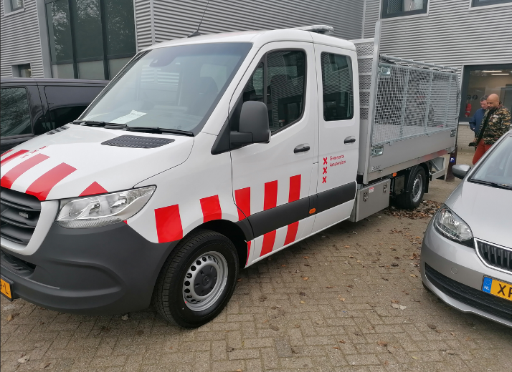
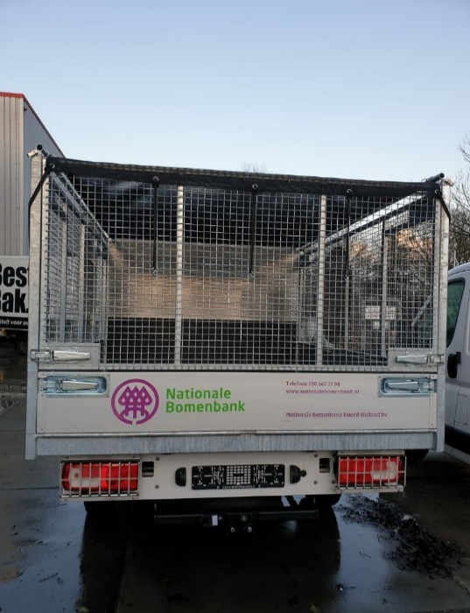
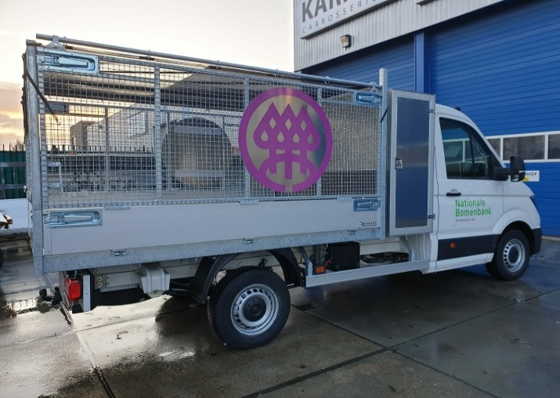

 | Voorbeelden bij eis 119 (n.a.v. NvI vraag 117):

Cat. 5
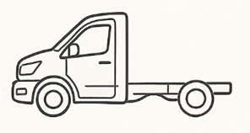
Categorie 5: Chassis enkele cabine kleiner met kiplaadbak (max. gewicht 3.500 kg)
Nr. | Voertuig Algemeen | Toelichting | Eis / optie
1 | Netto maximaal laadvermogen tussen 700 en 1.050 kg | Indien, ondanks optimalisatievoorstellen, het netto laadvermogen op kenteken structureel de gestelde grenswaarde overschrijdt, kan in overleg worden besloten over te schakelen op een voertuig dat onder het C-rijbewijs valt. | eis
2 | Maximale GVW 3.500 kg op kenteken | totaal gewicht voertuig incl lading | eis
3 | Minimale GCW 2.751 kg op kenteken. | totaal combinatiegewicht voertuig incl aanhanger | eis
4 | Minimale lengte 6,300mm en maximaal 6,500mm . |  | eis
5 | Maximale hoogte 2,300mm | exclusief aanbouwaccessoires | eis
6 | Minimale breedte 2,070mm en maximaal 2,100mm | exclusief spiegels en handgrepen | eis
7 | Maximale draaicirkel van 13.900 mm gemeten over de bumper | Korter is wenselijk. | eis
8 | OPBOUW ALGEMEEN
9 | De opbouw dient voorzien te zijn van gladde zijwanden in verband met belettering/bestickerinq |  | eis
10 | De constructie van de opbouw is geheel afgelast. |  | eis
11 | De voertuigen en hun opbouw worden uitgevoerd met een baksteun/ veiligheidssteun die als deze door de gbruiker op aangegeven positie is geplaatst, de zakende werking naar 0 stand van een opbouw blokkeert/ direct stopt. |  | eis
12 | De voertuigen en hun opbouw worden uitgevoerd met een noodstop schakelaar (onder direct bereik van de machinist), die de werking van de aan en opbouw delen van het voertuig direct stopt. |  | eis
13 | De opbouw is voorzien van een restwater aftappunt op het laagste punt |  | eis
14 | De buiten- en binnenkant van de opbouw varianten zijn voorzien van gladde wanden. |  | eis
15 | De opbouw varianten van de voertuigen zijn lekdicht. |  | optie
16 | Alle laadkleppen en zijwanden zijn neerklapbaar en verwijderbaar |  | optie
17 | Alle laadklep, scharnieren en afsluitmechanisme dienen verstevigd te zijn en bestand tegen zware dynamische belasting, rekening houdend met, Veelvuldig manoeuvreren in stedelijk gebied. - Verkeersdrempels en het in werkstellen van de opbouw en zijn gebruikers op oneffen oppervlakten, |  | eis
18 | De buiten- en binnenkant van de opbouw varianten zijn opgebouwt met hoogwaardig aliminium of staal en een antislipbodem |  | optie
19 | De opbouw varianten hebben een kiephoek van tenminste 45graden |  | eis
20 | De Chassis van het voertuig dient voorzien te zijn van een chassis en vering die bestand zijn tegen zware dynamische belasting, rekening houdend met, Veelvuldig manoeuvreren in stedelijk gebied. - Verkeersdrempels en het in werkstellen van de opbouw en zijn gebruikers op oneffen oppervlakten, |  | eis
21 | De bediening van de aanbouw delen dient eenvoudig door één persoon te geschieden. De bediening van alle functies, vinden plaats vanuit 1 locatie en plaatsing nader te bepalen door de Gemeente |  | eis
22 | Het voertuig voldoet aan de Machine Richtlijn 2006/42/EG of Verordening (EU) 2023/1230 , voor zover van toepassing en voorzien van een Nederlandstalige gebruiksaanwijzing. Het technisch constructie dossier dient beschikbaar te zijn en op specifiek verzoek van de Gemeente te kunnen worden aangeleverd (onder specifiek wordt bedoeld: calamiteit, controle, ongeluk, etc.). |  | eis
23 | Alle componenten van de machine die regelmatig of dagelijks onderhoud vereisen, dienen eenvoudig bereikbaar te zijn voor onderhoudswerkzaamheden.Alle deze componenten zijn eenvoudig bereikbaar staande op het maaiveld |  | eis
24 | Instructies en pictogrammen ten behoeve van veiligheid en bediening dienen deugdelijk en duurzaam te zijn aangebracht. |  | eis
25 | Alle eventuele zekeringen ten behoeve van de opbouw zijn centraal ondergebracht in een goed bereikbare spatwaterdichte kast. De zekeringen zijn op logische 'wijze gegroepeerd. De zekeringen zijn direct bereikbaar staande op het maaiveld |  | eis
26 | Het complete voertuig inclusief zijn opbouw heeft een technische levensduur van minimaal 10 jaar, bij een inzet van 50 uur per week |  | eis
27 | De voertuigen en hun opbouw worden uitgevoerd met een noodstop schakelaar (onder direct bereik van de machinist), die de werking van de aan en opbouw delen van het voertuig direct stopt. |  | eis
28 | VERLICHTING OPBOUW
29 | De opbouw is uitgerust met led flitsverlichting amber links rechts, voor en achter op nader te bepalen positie. |  | Optie
30 | De opbouw is uitgerust met led flitsverlichting wit links rechts, voor en achter op nader te bepalen positie. |  | Optie
31 | De opbouw is uitgerust met led werklampen links rechts, voor en achter op nader te bepalen positie. |  | Optie
32 | De opbouw is uitgerust met led flitsverlichting amber links en rechts op nader te bepalen positie op of in sponningen of kopse kant van de achterklep ter verhoging van de verkeersveiligheid. . |  | Optie
33 | Foutmeldingssysteem waardoor service snel en doeltreffend uitgevoerd kan worden. Visuele waarschuwingsset middels led signalering. |  | eis
34

Opbouw opties voor categorie 5
 | OPENLAADBAKOPBOUW MET SCHARNIERENDE ZIJ EN ACHTERBORDEN
39 | De Leverancier levert een open laadbakopbouw, geschikt voor montage op een chassis-cabine voertuig, bestemd voor gemeentelijke werkzaamheden in de openbare ruimte (groen, reiniging, infra). De opbouw voldoet aan onderstaande eisen: Constructie en materiaal - De laadbak is vervaardigd uit zeewaardig geanodiseerd aluminium. - De vloer bestaat uit aluminium vloerprofielen met vlak oppervlak, inclusief aluminium zij- en achterregel (ongespoten). - De opbouw is volledig afgelast waar nodig, met een vloeistofkerende dorpel aan de achterzijde. Afmetingen en vormgeving - Lengte: minimaal 3000 mm - Hoogte zijborden: 300 mm - Voorschot: 600 mm hoog, uit 25 mm aluminium bordprofiel, bevestigd aan vier kopschotbalken - Breedte: gelijk aan de cabine, zonder zijdelingse uitsteking - Laadbakhoogte: zo laag mogelijk opgebouwd met minimale achteroverhang Zij- en achterborden - Zijborden en achterbord zijn vervaardigd uit 25 mm aluminium bordprofielen. - Zijborden en achterbord zijn scharnierend uitgevoerd, met degelijke sluitingen. - De achterklep is verstevigd, afsluitbaar met gegalvaniseerde onderscharnieren. - De achterklep opent/sluit automatisch via het kiepmechanisme en is afsluitbaar met Tico-sluitingen. - Achterklep voorzien van rood-witte reflecterende striping. Afdekvoorziening - De laadbak is voorzien van een afsluitbaar net (afdeknet) dat eenvoudig over de gehele laadruimte gespannen kan worden. - Het net is geschikt voor het veilig vervoeren van los materiaal en voldoet aan de geldende verkeersveiligheidsnormen. |  | Optie
 | De laadbak is geheel afgelast en vloeistofdicht uitgevoerd |  | Optie
 | De zijwanden van de laadbak en de opbouw(uitwendig) zijn glad afgewerkt |  | Optie
 | De containeropbouw moet zijn voorzien van een verlengde vuilgeleideplaat die ervoor zorgt dat bij het storten van vuil de achterbumper niet geraakt wordt met vuil en het vuil gecontroleerd en volledig in de vuilcontainer terechtkomt, zonder morsen. |  | Optie
 | De bruto inhoud van de laadbak, exclusief hopperbak, bedraagt minimaal ca. 5m3, |  | Optie
 | VEEGVULOPBOUW
 | De Leverancier levert een vaste, achterover kiepende veegvuilbovenbouw, vervaardigd uit zeewaardig geanodiseerd aluminium, passend binnen de toegestane afmetingen van het chassis. De opbouw is volledig afgelast waar nodig en voorzien van een vloeistofkerende dorpel aan de achterzijde. Technische specificaties: - Afmetingen: Lengte ten minste 3000 mm, hoogte opbouw 1200 mm vanaf vloer, zijborden 300 mm hoog. Breedte gelijk aan cabine, zonder zijdelingse uitsteking. - Vorm: Trapeziumvormig met schuine zijden onder ca. 60°. - Laadbak: Zo laag mogelijk opgebouwd met minimale achteroverhang. - Vloer: Aluminium vloerprofielen met vlak oppervlak, inclusief aluminium zij- en achterregel (ongespoten). - Voorschot: 300 mm hoog, uit 25 mm aluminium bordprofiel, bevestigd aan vier kopschotbalken. - Zijborden: Vast, uit 25 mm aluminium bordprofielen. Achterklep: - Verstevigd, afsluitbaar, met gegalvaniseerde bovenscharnieren. - Automatisch openend/sluitend via kiepmechanisme, afsluitbaar met Tico-sluitingen. - Voorzien van rood-witte reflecterende striping. - Doorlopende aluminium achterklep met handmatige vergrendeling en gegalvaniseerde sluitingen. Bovenbouw en schuifdeuren: - Aluminium bovenbouw op cabinedakhoogte, zijwanden onder ca. 60°. - Eén schuifdeur per zijde met handgrepen: - Links: schuift van voor naar achter. - Rechts: schuift van achter naar voor (of in overleg). - Deuren afsluitbaar met haakslot, vergrendelbaar in open/gesloten stand. Deurmechanisme: - Lichtlopend dubbellagerprofiel met afdekkap/regengoot. - Dubbele kunststof lagerwielen met stalen kogellagers in aluminium profielgoot. |  | Optie
 | De laadbak is geheel afgelast en vloeistofdicht uitgevoerd |  | Optie
 | De zijwanden van de laadbak en de opbouw(uitwendig) zijn glad afgewerkt |  | Optie
 | De containeropbouw moet zijn voorzien van een verlengde vuilgeleideplaat die ervoor zorgt dat bij het storten van vuil de achterbumper niet geraakt wordt met vuil en het vuil gecontroleerd en volledig in de vuilcontainer terechtkomt, zonder morsen. |  | Optie
 | De bruto inhoud van de laadbak, exclusief hopperbak, bedraagt minimaal ca. 5m3, |  | Optie
 | HEKKENWAGENOPBOUW
 | De Leverancier levert een hekkenwagenopbouw, geschikt voor montage op een chassis-cabine voertuig, bestemd voor gemeentelijke werkzaamheden in de openbare ruimte. De opbouw voldoet aan de volgende eisen: Constructie en materiaal - De laadbak is vervaardigd uit zeewaardig geanodiseerd aluminium. - De vloer bestaat uit aluminium vloerprofielen met vlak oppervlak, inclusief aluminium zij- en achterregel (ongespoten). - De opbouw is volledig afgelast waar nodig, met een vloeistofkerende dorpel aan de achterzijde. Afmetingen en vormgeving - Lengte: minimaal 3000 mm - Hoogte zijborden: 300 mm - Voorschot: 600 mm hoog, uit 25 mm aluminium bordprofiel, bevestigd aan vier kopschotbalken - Breedte: gelijk aan de cabine, zonder zijdelingse uitsteking - Laadbakhoogte: zo laag mogelijk opgebouwd met minimale achteroverhang Zij- en achterborden - Zij- en achterborden zijn vervaardigd uit 25 mm aluminium bordprofielen. - Alle borden zijn scharnierend uitgevoerd met degelijke sluitingen. - De achterklep is verstevigd, voorzien van gegalvaniseerde onderscharnieren. - De achterklep opent/sluit automatisch via het kiepmechanisme en is afsluitbaar met Tico-sluitingen. - Achterklep voorzien van rood-witte reflecterende striping. Hekwerkopbouw - Op de zijborden en het voorschot is een vast hekwerk gemonteerd. - Het hekwerk is vervaardigd uit gesloten metaalgaas of geperforeerd plaatmateriaal, waarbij geen enkele opening groter is dan 30 mm. - Het hekwerk is stevig bevestigd en geschikt voor het veilig vervoeren van los materiaal, groenafval of hekwerken. Afdekvoorziening (hemellicht) - De laadruimte is voorzien van een afsluitbaar afdeknet dat het hemellicht volledig afsluit. Het net wordt geleverd inclusief: Bindrail, Spanhaken, Elastieken Het net is eenvoudig over de gehele laadruimte te spannen en voldoet aan de geldende verkeersveiligheidsnormen. | De laadbak moet volledig vloeistofdicht zijn uitgevoerd: Vloer, zijwanden en achterwand volledig afgelast en vloeistofdicht. Naden en verbindingen zodanig geconstrueerd dat geen vloeistof kan weglekken. Bij toepassing van scharnierende zijborden moet een opstaande rand aanwezig zijn die lekkage voorkomt bij normaal gebruik. | Optie
 | De hekkenwagenopbouw heeft telescoopstangen of bindogen om lading vast te zetten |  | Optie
 | Het afdeknet wordt geleverd inclusief: - Bindrail - Spanhaken - Elastieken Het net is eenvoudig over de gehele laadruimte te spannen en voldoet aan de geldende verkeersveiligheidsnormen. |  | Optie
 | OPBOUWDELEN
 | Standaard fietsvangers/ zijafscherming, uitgevoerd met twee aluminium zijafschermingsprofielen |  | Optie
 | De Leverancier dient aan beide zijden van het voertuig (links en rechts) een roestvrijstalen (RVS) gereedschapskist te monteren onder de laadvloeropbouw, tussen de voor- en achteras. Technische Specificaties: Aantal: 2 stuks (1 links, 1 rechts) Materiaal: Roestvrij staal (RVS), minimaal zeewaterbestendige kwaliteit AISI 304 Afmetingen per kist (BxHxD): Circa 1000 mm breed x 400 mm hoog x 400 mm diep (Afwijking van maximaal ±5% toegestaan, mits functioneel gelijkwaardig en passend binnen de beschikbare ruimte) Plaatsing: Onder de laadvloeropbouw, tussen de assen, zodanig bevestigd dat: De bodemvrijheid niet wordt belemmerd De kisten goed bereikbaar zijn voor de gebruiker De structurele integriteit van het voertuig niet wordt aangetast Bevestiging: De gereedschapskisten dienen stevig bevestigd te worden aan het chassis of subframe met corrosiebestendige bevestigingsmaterialen Sluiting: Voorzien van afsluitbare RVS sloten met gelijksluitende sleutels (minimaal 2 sleutels per kist) Waterdichtheid: De kisten dienen spatwaterdicht te zijn (minimaal IP54) Afwerking: Kisten dienen voorzien te zijn van een degelijke afwerking zonder scherpe randen of bramen |  | Optie
 | De Leverancier dient een roestvrijstalen (RVS) gereedschapskist te leveren en te monteren op het voertuig, met de volgende specificaties: Aantal: 1 stuks Materiaal: Roestvrij staal (RVS), minimaal zeewaterbestendige kwaliteit AISI 304 Afmetingen (BxHxD): Circa 600 mm x 600 mm x zo breed mogelijk binnen beschikbare ruimte Plaatsing: Tegen het achterbord of tussen de cabine en de laadbak, in overleg met de Gemeente na gunning Deksel: Uitgevoerd met een scharnierend deksel, afsluitbaar met een RVS-slot en gelijksluitende sleutel (minimaal 2 sleutels) Indeling: Voorzien van een vast tussenschot voor gescheiden opslag Bevestiging: Stevig bevestigd aan chassis of subframe met corrosiebestendige bevestigingsmaterialen Waterdichtheid: Minimaal IP54 (spatwaterdicht) Afwerking: Degelijke afwerking zonder scherpe randen of bramen |  | Optie
 | De Leverancier dient een roestvrijstalen (RVS) gereedschapskist te leveren en te monteren op het voertuig, met de volgende specificaties: Aantal: 1 stuks Materiaal: Roestvrij staal (RVS), minimaal zeewaterbestendige kwaliteit AISI 304 Afmetingen (BxHxD): Minimaal 1200 mm hoog/ niet hoger dan de cabine x 600 mm diep x zo breed mogelijk binnen beschikbare ruimte Plaatsing: Tegen het achterbord of tussen de cabine en de laadbak, in overleg met de Gemeente na gunning Toegang: Voorzien van twee vrij toegankelijke deuren (links en rechts), elk afsluitbaar met een RVS-slot en gelijksluitende sleutel (minimaal 2 sleutels per deur) Indeling: Voorzien van drie plateau’s (legborden) voor het overzichtelijk opbergen van gereedschappen Bevestiging: Stevig bevestigd aan chassis of subframe met corrosiebestendige bevestigingsmaterialen Waterdichtheid: Minimaal IP54 (spatwaterdicht) Afwerking: Degelijke afwerking zonder scherpe randen of bramen |  | Optie
 | Schep en bezembeugels, uitgevoerd met twee sets van twee klemmen, inclusief houders geschikt voor montage aan het hulpframe van de haakarm |  | Optie
 | Schep en rechte bezem (zogenaamde gemeente bezem) Aantallen opgeven gemonteerd met opbergbeugels, eenvoudig bereikbaar. |  | Optie
 | De Laadkraan is voorzien van een hoogstaplateau, inclusief beveiliging, beschermbeugel, bevestigingsbeugel voor de afstandsbediening en trap |  | Optie
 | De slangenset is voorzien van snelsluiters aanbouw delen en accessoires. |  | Optie
 | Een hoogstaplateau inclusief beveiliging en beschermbeugel. |  | Optie
 | Standaard zijafscherming, uitgevoerd met twee aluminium zijafschermingsprofielen |  | Optie
 | Aan het chassis is een waterwerende (afdichting volgens IP44) |  | Optie
 | Het voertuig dient aan de buitenkant voorzien te zijn van een opbergbox voor handschoenen |  | Optie
 | het voertuig dient voorzien te zijn van een zo groot mogelijke afsluitbare RVS gereedschapskist aan het chassis afhankelijk van de beschikbare ruimte aan het chassis. |  | Optie
 | KRAANVOET
 | Zwenksysteem met tandheugelzwenkmechanisme. De kraan heeft een maximaal zwenkbereik van 330°. |  | Optie
 | De vetnippels van de kraanvoet zijn samengebracht naar een goed bereikbare plaats aan de buitenzijde van de kraanvoet. |  | Optie
 | STEUNPOTEN
 | Twee dubbelwerkende hydraulische steunpoten. |  | Optie
 | Vier dubbelwerkende hydraulische steunpoten. |  | Optie
 | De steunpoten zijn handmatig opklapbaar, voorzien van een gasveerconstructie. | Vervallen | Optie
 | De steunpoten van de kraan zijn naar de achterzijde van het voertuig gericht. |  | Optie
 | GIEK/ KRAAN
 | De kraan wordt geleverd in de kleur zwart, RAL 9005. |  | Optie
 | De cilinderposities op de giek zijn optimaal geplaatst. Dit zorgt voor een optimale inbouwmaat. |  | Optie
 | De Laadkraan heeft minimaal een hefvermogen van 900kg met 2 hydraulische uitschuifdelen, resulterend in een bereik tot min 3 m en een standaard lasthaak. |  | Optie
 | De Laadkraan heeft dubbelwerkende cilinders voorzien van lasthoudventielen. |  | Optie
 | De Laadkraan is voorzien van een tandheugel zwenkmechanisme en heeft een volledig zwenkbereik van 360 graden. |  | Optie
 | De Laadkraan dient te zijn voorzien van een led werklamp op de knikarm. |  | Optie
 | De steunpoten zijn voorzien van een variabel beveiligingssysteem dat de totale stabiliteit van het voertuig onder alle omstandigheden bewaakt. In het geval dat de gebruiker niet in staat is om de steunpoten van de kraan volledig af te stempelen zal het systeem bij elke stand van de steunpoten in combinatie met de zwenkhoek de capaciteit van de kraan dienen te berekenen en daarop aan te passen. |  | Optie
 | De steunpoten van de Laadkraan moeten bedienbaar zijn vanaf het bedieningpaneel van kraan. |  | Optie
 | : De steunpoten van de Laadkraan zijn voorzien van: Steunpoten met stempelplaten, opgeborgen in gemakkelijk bereikbare, afsluitbare opbergvakken nabij de kraan. Knipperlampen op elke steunpoot, die automatisch inschakelen zodra de steunpoten uit transportpositie worden gebracht. |  | Optie
 | De steunpoten zijn voorzien van een steunpoot-signalering set. De signalering moet in de cabine optisch en/of akoestisch waarneembaar zijn. |  | Optie
 | De Laadkraan moet zijn voorzien van twee extra kunststof stempelplaten elk in een slede aan weerzijde van het voertuig. |  | Optie
 | De Laadkraan is voorzien van registratie van het kraangebruik en optredende foutmeldingen zijn direct afleesbaar in schrift en/of code op het voertuig. |  | Optie
 | De Laadkraan dient voorzien te zijn zogenaamde horizontale en verticale demping om schokken door plotselinge tempoveranderingen op te vangen. |  | Optie
 | De Laadkraan dient voorzien te zijn van centrale vetsmering en indicatielamp op dashboard voor te laag vetniveau. Vetsoort/leverancier t.b.v. centrale vetsmering wordt in samenwerking met de Gemeente bepaald |  | Optie
 | Instructies en pictogrammen ten behoeve van veiligheid en bediening dienen deugdelijk en duurzaam te zijn aangebracht. |  | Optie
 | HYDRAULIEK
 | Alle cilinders op de opbouw zijn dubbelwerkend en voorzien van lasthoudventielen. |  | Optie
 | Een stalen hydrauliektank met een inhoud van ten minste 5liter. |  | Optie
 | Het hydraulisch systeem van de opbouw en belading of de PTO, is eenvoudig uitschakelbaar, zodat bij slangbreuk of lekkage in het hydraulisch circuit, het voertuig op eigen kracht de werkplaats kan bereiken zonder dat er verder verlies van hydraulische vloeistof ontstaat |  | Optie
 | Bij de hydrauliek tank bevindt zich een afsluitkraan in de toevoer naar de hydrauliek pomp. Deze kraan is eenvoudig bereikbaar en niet in de nabijheid van de uitlaat geplaatst. Deze kraan is tevens mechanisch beveiligd tegen onbedoeld afsluiten van de olietoevoer |  | Optie
 | De PTO's en hydraulische pompen worden dusdanig gekozen dat een zo laag mogelijk werktoerental wordt verkregen (en daardoor een zo stil mogelijk voertuig) waarbij de maximale prestaties van het voertuig, belading en opbouw zijn gegarandeerd |  | Optie
 | De opbouw is voorzien van leidingbreuk beveiliging op de lift cilinders van de opbouw |  | Optie
 | De PTO's verkrijgen hun aandrijving vanuit de voertuigaandrijving |  | Optie
 | ELECKTRONICA
 | Afstempelsignalering, waarbij de chauffeur gewaarschuwd wordt wanneer een steunpoot niet opgetrokken is. |  | Optie
 | Een werklamp (LED) gemonteerd op de knikarm. |  | Optie
 | Signalering op de vergrendeling van de steunpootdelen. De signalen voor transportpositiesignalering worden weergegeven in het display op het dashboard. |  | Optie
 | De opbouw is voorzien van een lichtsignaal in de cabine, welke aangeeft dat de opbouw in werking is. |  | Optie
 | De opbouw is uitgerust met een diagnosesysteem met oproepbare informatie op een display in de cabine. De foutcodes moeten eenvoudig uitleesbaar zijn in de Nederlandse taal. | Vervallen | Optie
 | WATERINSTALLATIE
 | De watertank heeft een bruto inhoud van minstens 1000 liter. |  | Optie
 | De watertank is opgebouwd uit carrosie bestendige onderdelen en materialen |  | Optie
 | De Pompdruk is minstens 15 bar |  | Optie
 | De Pompdruk heeft een hoge (100-150 bar) en lagedruk instelling |  | Optie
 | De watertank heeft een watervoorraadmeter zichtbaar vanuit de cabine en vanaf de buitenzijdes |  | Optie
 | De Installatie word geleverd met een instelbare nozzle (sproeikop met drukregelaar) |  | Optie
 | De aansluitmogelijkheden aan de complete installatie dienst te zijn uitgevoerd met snelkoppelingen. |  | Optie
 | De installatie is voorzien van vorstbeveiliging via restwaterafvoer. |  | Optie
 | De installatie is voorzien van een noodstopknop bediening. |  | Optie
 | De installatie is voorzien van een overdrukbeveiliging |  | Optie
 | De installatie word aangedreven via een PTO. |  | Optie
 | De installatie is geschikt om rijdend te sproeien. |  | Optie
 | BELADING VEEGVUILCONTAINEROPBOUW
 | Het liftsysteem is uitgevoerd als hydraulisch systeem of een volledig elektrisch systeem, mits het elektrische systeem: Functioneel gelijkwaardig is aan het hydraulische systeem. Voldoet aan alle prestatie- en veiligheidseisen. Geschikt voor het ledigen van 240 liter Containers. |  | Optie
 | De Veegvuilcontaineropbouw is voorzien van een overbelastingsbeveiliging incl een visuele signalering. |  | Optie
 | Het hydraulisch liftsysteem is PTO aangedreven |  | Optie
 | Als de Veegvuilcontaineropbouw en zijn hydraulisch liftsysteem in werking treed word het werkgebied van de lift afgetekend met een lazermarkering op het wegdek om veilig te kunnen weken in publieke ruimtes |  | Optie
 | OPBOUW MOGELIJKHEDEN
 | open laadbak |  | Optie
 | kippende open laadbak |  | Optie
 | kippende veegvuil laadbak met en zonder zijbelading (elektrisch hydraulisch) |  | Optie
 | kippende hekkenopbouw laadbak met en zonder zijbelading (elektrisch hydraulisch) |  | Optie
 | montage van een laad/loshulp (tot 2 tonmeter) in combinatie met een open (kippende) laadbak |  | Optie

Cat. 6
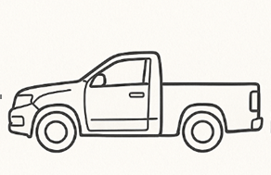
Categorie 6, Pick-up (max. gewicht 3.500 kg)
Nr. | Voertuig Algemeen | Toelichting | Eis / optie
1 | Minimale netto laadvermogen op kenteken 1,000kg. | Meer is wenselijk | eis
2 | Maximale GVW 3.500 kg op kenteken | totaal gewicht voertuig incl lading | eis
3 | Minimale GCW 2.751 kg op kenteken. | totaal combinatiegewicht voertuig incl aanhanger | eis
4 | Minimale lengte 5,300mm en maximaal 5,400mm . |  | eis
5 | Maximale hoogte 1,878mm | exclusief aanbouwaccessoires | eis
6 | Minimale breedte 1,850mm en maximaal 1,950mm | exclusief spiegels en handgrepen | eis
7 | Maximale draaicirkel van 12,700mm gemeten over de bumper | Korter is wenselijk. | eis
8 | Dubbele cabine met 4 portieren | 2x linkerzijde en 2x rechterzijde | eis
9 | OPBOUW ALGEMEEN
10 | De opbouw dient voorzien te zijn van gladde zijwanden in verband met belettering/bestickerinq |  | eis
11 | De constructie van de opbouw is geheel afgelast. |  | eis
12 | De opbouw is voorzien van een restwater aftappunt op het laagste punt |  | eis
13 | De buiten- en binnenkant van de opbouw varianten zijn voorzien van gladde wanden. |  | eis
14 | De opbouw varianten van de voertuigen zijn lekdicht. |  | optie
15 | PORTIEREN,DEUREN EN KLEPPEN
16 | Verstevigd tussenschot cabine laadruimte en bestand tegen zware dynamische belasting | Rekening houdend met veelvuldig manoeuvreren in stedelijk gebied. Verkeersdrempels en het in werkstellen van de opbouw en zijn gebruikers op oneffen oppervlakten | eis
17 | Verstevigde achterklep als een achterdeur/portier | Het is aan Gemeente om hier een keuze in te maken. Indien een achterklep wordt besteld, moet deze uitgerust kunnen worden met gasveren en volledig kunnen openen tot daklijn. | eis
18 | VEILIGHEID
19 | Electronic Hill Hold-systeem. |  | optie
20 | Electronic Crosswind Assist. |  | optie

